信用交易
融资融券市场交易数据统计(2024-05-28)

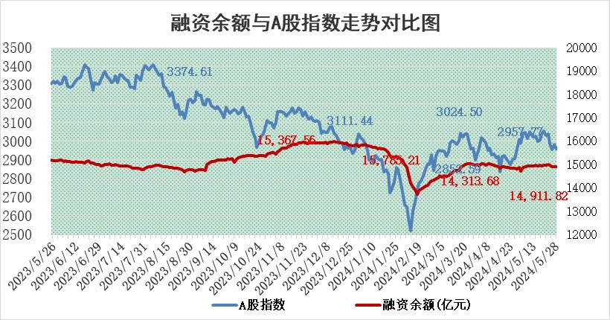
标的证券 | 融资融券余额（亿元） | 融资余额（亿元） | 融券余额（亿元） | 融资买入额（亿元） | 融资融券规模变化（亿元） | 融资余额增幅(‰) | 融券余额增幅(%)
统计数据 | 15,307.11 | 14,911.82 | 383.98 | 596.62 | 1.69 | 0.15 | -0.14

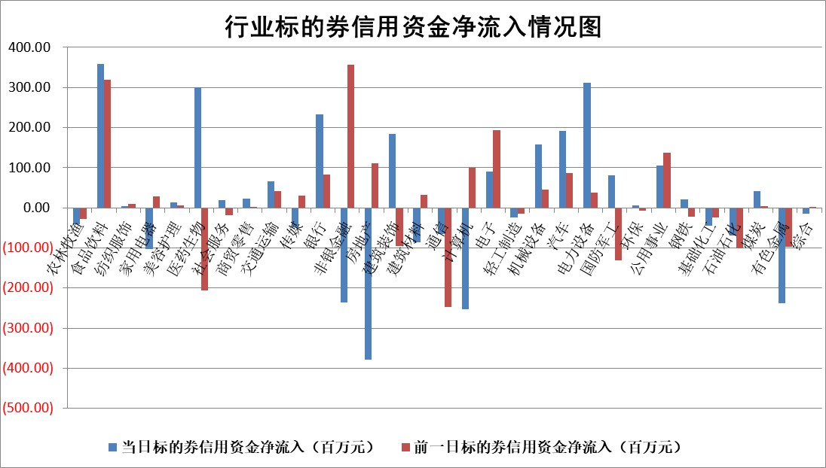

 |  |  |  |  |  |  |  | 2

 |  |  |  |  |  |  |  | 5
标的基金代码 | 标的基金简称 | 融资余额/市值(%) | 融资余额增幅(%) | 融资买入额/成交金额(%) | （融资余额净增额-融券余额净增额）/市值(‱) | 融券余额降幅(%) | ABS[（融资余额净增额-融券余额净增额）/市值净增额-1](%)
159902 | 华夏中小板ETF | 1.21 | -0.79 | 0.14 | -0.94 | 1.03 | 99.10
159915 | 易方达创业板ETF | 1.81 | -2.63 | 5170.81 | -4.77 | 3.92 | 96.33
159919 | 嘉实沪深300ETF | 0.67 | 1.22 | 7.46 | 0.81 | 0.05 | 101.26
159920 | 华夏恒生ETF | 42.48 | -0.29 | 12.22 | -12.44 | 0.09 | 40.75
159922 | 嘉实中证500ETF | 0.33 | -1.77 | 1.32 | -8.79 | -6.28 | 90.46
159925 | 南方沪深300ETF | 0.06 | 17.89 | 2.07 | -14.24 | -43.47 | 78.54
159928 | 消费ETF | 0.92 | -0.52 | 0.52 | -0.49 | -0.31 | 99.64
159934 | 易方达黄金ETF | 96.00 | -0.24 | 7.58 | -22.97 | 0.00 | 142.41
159939 | 全指信息技术ETF | 0.87 | 1.20 | 60.12 | 1.03 | 0.00 | 100.68
159940 | 全指金融地产ETF | 0.12 | -2.97 | 0.00 | -0.36 | 0.00 | 96.56
159995 | 半导体芯片ETF | 2.75 | 0.01 | 254.20 | 0.05 | 0.10 | 100.19
159997 | 天弘中证电子ETF | 2.33 | 1.14 | 5.57 | 2.64 | 1.07 | 102.43
159998 | 天弘中证计算机主题ETF | 0.60 | -5.62 | 0.03 | -0.98 | 1.45 | 99.34
510050 | 华夏上证50ETF | 3.76 | -1.15 | 75.62 | -4.03 | 8.46 | 88.80
510180 | 华安上证180ETF | 0.45 | -0.31 | 0.69 | -0.25 | -23.24 | 99.55
510880 | 华泰柏瑞红利ETF | 0.27 | 1.02 | 1.32 | 0.26 | -1.86 | 99.68
510900 | 易方达恒生H股ETF | 53.94 | -0.10 | 3.41 | -5.57 | 0.00 | 94.46
511010 | 5年期国债ETF | 7.14 | -4.46 | 0.08 | -33.32 | 0.00 | 695.81
511380 | 可转债及可交换债券ETF | 3.31 | -3.73 | 26.91 | -12.81 | -0.09 | 169.68
512000 | 全指证券ETF | 9.01 | 1.73 | 30.61 | 15.07 | -7.79 | 117.09
512010 | 沪深300医药卫生ETF | 6.10 | -0.10 | 120.56 | 3.75 | 13.92 | 111.14
512070 | 沪深300非银ETF | 2.08 | 0.92 | 111.25 | 2.16 | 4.06 | 101.94
512400 | 南方中证申万有色金属ETF | 1.66 | -4.96 | 1.14 | -10.15 | -5.78 | 91.88
512580 | 广发中证环保产业ETF | 1.10 | -0.27 | 0.18 | -0.29 | 0.21 | 98.87
512660 | 国泰中证军工ETF | 2.74 | -2.30 | 9.73 | -8.74 | -8.71 | 92.41
512800 | 华宝中证银行ETF | 11.74 | 0.18 | 2.24 | -1.83 | -17.60 | 82.23
512980 | 广发中证传媒ETF | 1.40 | 2.88 | 747.98 | 4.30 | 2.66 | 102.00
515030 | 华夏中证新能源汽车ETF | 2.53 | -0.48 | 6.44 | -1.61 | -3.14 | 98.87
515050 | 华夏中证5G通信主题ETF | 0.98 | -2.05 | 2.57 | -1.78 | 2.95 | 98.94
515070 | 华夏中证人工智能ETF | 3.25 | 0.01 | 4.78 | 1.09 | 1.63 | 100.68
标的股票比较指标 |  | 融资余额/流通A股市值(%) | 融资余额增幅(%) | 融资买入额/成交金额(%) | （融资余额净增额-融券余额净增额）/流通A股市值(‱) | 融券余额降幅(%) | ABS[（融资余额净增额-融券余额净增额）/流通A股市值净增额-1](%)
前十名标的个股 |  | 仁东控股 | 湖南发展 | 广汽集团 | 康鹏科技 | 江天化学 | 国力股份
 |  | 雅博股份 | 伊戈尔 | 贵阳银行 | 瑞纳智能 | 星华新材 | 药易购
 |  | 纽泰格 | 瑞纳智能 | 广汇汽车 | 凯淳股份 | 启迪环境 | 毕得医药
 |  | 中研股份 | 天秦装备 | 海普瑞 | 天秦装备 | 仕净科技 | 协昌科技
 |  | 容百科技 | 广西能源 | 新锐股份 | 中辰股份 | 生益电子 | 振华科技
 |  | 华安鑫创 | 神马电力 | 上海艾录 | 扬电科技 | 益方生物 | 豪江智能
 |  | 阿尔特 | 迦南智能 | 徐家汇 | 泽宇智能 | 海宁皮城 | 心脉医疗
 |  | 数码视讯 | 中辰股份 | 药易购 | 中核科技 | 桂冠电力 | 精测电子
 |  | 元道通信 | 彤程新材 | 指南针 | 陕西华达 | 卓易信息 | 华星创业
 |  | 东方通 | 凯淳股份 | 誉辰智能 | 北化股份 | 青岛港 | 欧科亿
后十名标的个股 |  | 中泰化学 | 三棵树 | 普利制药 | 百川股份 | 汉王科技 | 东北证券
 |  | 特发信息 | 中胤时尚 | 威创股份 | 肯特股份 | 海达股份 | 麦澜德
 |  | 海峡创新 | 肯特股份 | 东旭蓝天 | 华海诚科 | 广西能源 | 星湖科技
 |  | 傲农生物 | 华海诚科 | 东旭光电 | 致欧科技 | 浙能电力 | 三利谱
 |  | 超华科技 | 百川股份 | 中泰化学 | 耐科装备 | 近岸蛋白 | 锦江航运
 |  | 华微电子 | 津投城开 | 特发信息 | 壹石通 | 晶品特装 | 深圳瑞捷
 |  | 证通电子 | 致欧科技 | 海峡创新 | 豫光金铅 | 博迈科 | 鸿利智汇 | ;
 |  | 爱康科技 | 壹石通 | 傲农生物 | 莱斯信息 | 维信诺 | 芯导科技
 |  | 长江健康 | 回盛生物 | 超华科技 | 华丰科技 | 奕东电子 | 清源股份
 |  | 亿利洁能 | 未来电器 | 华微电子 | 未来电器 | 永辉超市 | 英科再生
说明：1.以上普通交易数据和信用交易数据皆以交易日收盘后数据为基准；2.上述标的证券总数据只计算标的证券市场总数据，不包括从标的证券中调出去标的证券数据，所以与交易所公布的总值略有不同； 3.上述行业采用申万一级行业分类；4.以上标的基金和标的个股中比较的6个指标值中：前5个（从左至右）为正向指标，值越大排名越靠前；第6个为逆向指标，值越小，排名越靠前；5.第6个指标中ABS[]表示求绝对值，其主要用于考量信用资金相对净流入对股价相对净变化的贡献程度；6.数据来源：wind，交易所。

 | 证券代码 | 新增融资余额 | 融资买入额 | 融资买入增幅前10
远大智能 | 002689 | 28175353 | 42268582 | 199%
亚太股份 | 002284 | 21555247 | 34242865 | 82%
赛诺医疗 | 688108 | 72122899 | 101076547 | 78%
湖南发展 | 000722 | 66023557 | 137112987 | 75%
柘中股份 | 002346 | 14584119 | 36845980 | 58%
国城矿业 | 000688 | 24683149 | 48240585 | 54%
兆新股份 | 002256 | 1985058 | 4066269 | 52%
凯美特气 | 002549 | 33806472 | 61340055 | 52%
华昌达 | 300278 | 13474542 | 19303225 | 48%
新华联 | 000620 | 27311937 | 39201759 | 43%

 | 证券代码 | 新增融资余额 | 融资买入额 | 融资买入增幅前10
兔宝宝 | 002043 | 73310337 | 89923983 | 334%
捷昌驱动 | 603583 | 26026415 | 31686727 | 262%
湘财股份 | 600095 | 94196837 | 132280449 | 252%
中谷物流 | 603565 | 49103883 | 60098371 | 234%
中青宝 | 300052 | 24215352 | 31377809 | 98%
顾家家居 | 603816 | 138518545 | 188424210 | 78%
喜临门 | 603008 | 31503289 | 48351944 | 77%
财信发展 | 000838 | 10831830 | 17666790 | 74%
苏州银行 | 002966 | 10578096 | 19143736 | 72%
金诚信 | 603979 | 23858538 | 36098133 | 60%

